Layout
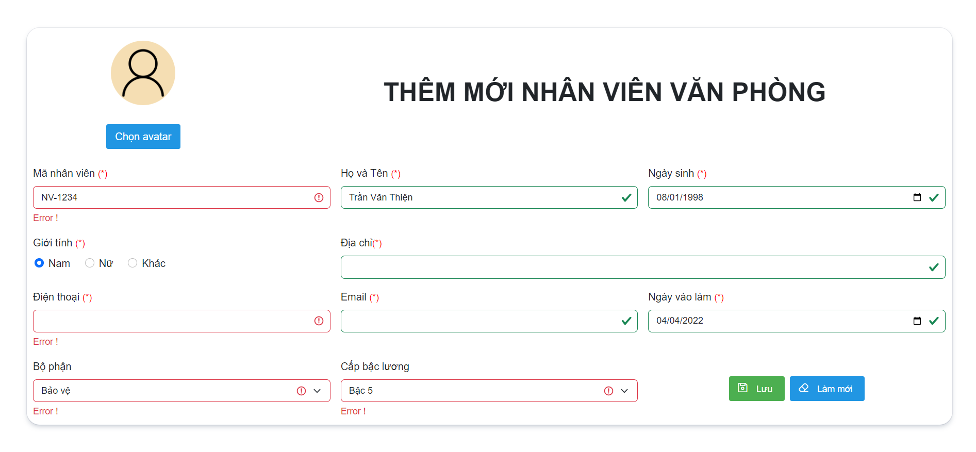
5.4.2.1 Xóa nhân viên văn phòng

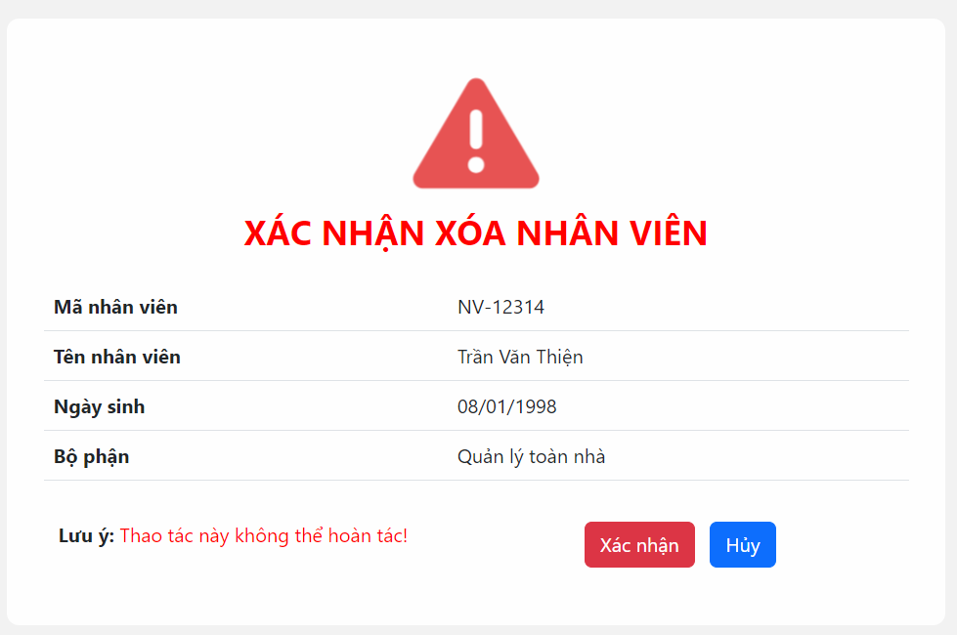

5.4.2.2 Thêm mới nhân viên văn phòng

